CLASIFICACIÓN
 |  | Resultado de la Carrera 17 octubre 2025 23:44
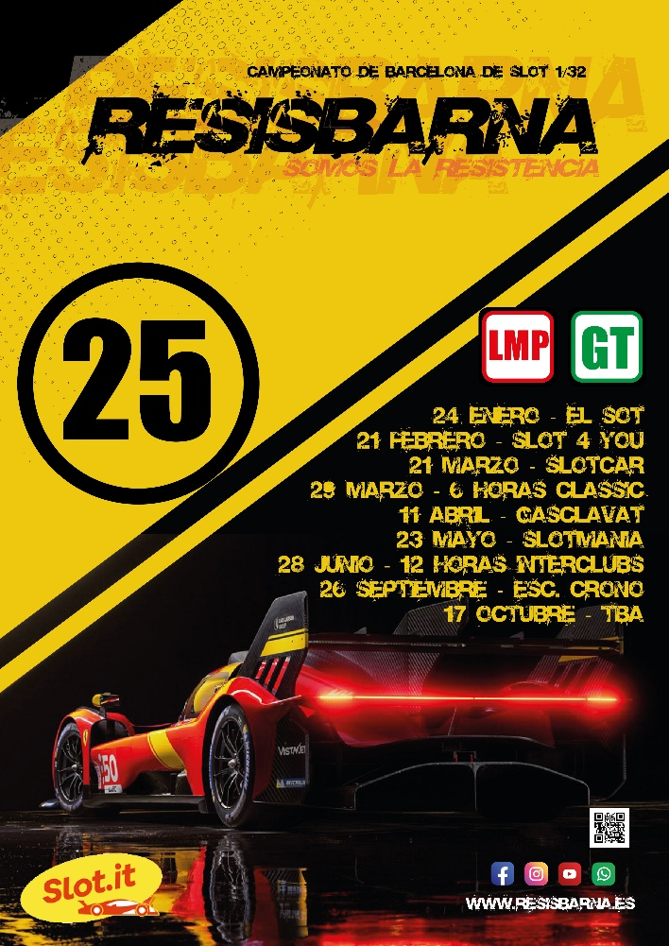
Posición | Nombre | Vueltas | Coma | Pista 1 | Pista 3 | Pista 5 | Pista 6 | Pista 4 | Pista 2
1 | DZERO LMP | 466 | ,046 | 76 | 77 | 79 | 78 | 78 | 78
 | Vuelta rápida |  |  | 11.655 | 11.494 | 11.392 | 11.381 | 11.390 | 11.445
 | Vuelta media |  |  | 11.790 | 11.643 | 11.513 | 11.508 | 11.514 | 11.659
 | Vuelta lenta | (3) |  | (1) 13,28 | (0) 11,75 | (0) 11,72 | (0) 11,66 | (0) 11,69 | (2) 13,61
2 | EL SOT TEAM LMP | 465 | ,109 | 76 | 77 | 79 | 78 | 77 | 78
 | Vuelta rápida |  |  | 11.768 | 11.465 | 11.231 | 11.484 | 11.463 | 11.466
 | Vuelta media |  |  | 11.908 | 11.579 | 11.380 | 11.672 | 11.566 | 11.586
 | Vuelta lenta | (3) |  | (0) 12,08 | (0) 11,73 | (0) 11,86 | (3) 14,39 | (0) 11,77 | (0) 11,89
3 | ESTEL.LATS LMP | 465 | ,031 | 77 | 77 | 78 | 76 | 79 | 78
 | Vuelta rápida |  |  | 11.562 | 11.488 | 11.375 | 11.443 | 11.303 | 11.470
 | Vuelta media |  |  | 11.731 | 11.636 | 11.599 | 11.741 | 11.485 | 11.617
 | Vuelta lenta | (5) |  | (0) 12,48 | (0) 11,90 | (2) 14,71 | (2) 15,52 | (0) 11,88 | (1) 13,26
4 | SLOT 4 YOU LMP | 459 | ,046 | 75 | 76 | 76 | 76 | 78 | 78
 | Vuelta rápida |  |  | 11.794 | 11.633 | 11.452 | 11.550 | 11.391 | 11.300
 | Vuelta media |  |  | 12.127 | 11.829 | 11.829 | 11.823 | 11.612 | 11.487
 | Vuelta lenta | (13) |  | (4) 16,04 | (0) 12,93 | (4) 16,76 | (3) 15,88 | (1) 14,52 | (1) 13,91
5 | STP RACING LMP | 459 | ,033 | 75 | 77 | 77 | 76 | 77 | 77
 | Vuelta rápida |  |  | 11.770 | 11.711 | 11.546 | 11.630 | 11.539 | 11.667
 | Vuelta media |  |  | 11.969 | 11.838 | 11.653 | 11.750 | 11.687 | 11.807
 | Vuelta lenta | (1) |  | (0) 12,29 | (0) 12,25 | (0) 11,89 | (0) 11,99 | (1) 14,76 | (0) 12,15
6 | MARTINI SOT RACING LMP2 | 458 | ,112 | 75 | 77 | 77 | 76 | 77 | 76
 | Vuelta rápida |  |  | 11.784 | 11.640 | 11.577 | 11.664 | 11.583 | 11.628
 | Vuelta media |  |  | 11.936 | 11.812 | 11.684 | 11.876 | 11.681 | 11.762
 | Vuelta lenta | (3) |  | (1) 14,45 | (0) 12,05 | (0) 11,87 | (2) 15,17 | (0) 11,84 | (0) 11,96
7 | SLOTMANIA PALMARÈS LMP | 457 | ,004 | 74 | 76 | 77 | 77 | 78 | 75
 | Vuelta rápida |  |  | 11.947 | 11.796 | 11.498 | 11.502 | 11.523 | 11.783
 | Vuelta media |  |  | 12.163 | 11.927 | 11.665 | 11.755 | 11.670 | 11.877
 | Vuelta lenta | (5) |  | (1) 15,29 | (0) 12,18 | (1) 16,35 | (3) 16,83 | (0) 11,85 | (0) 12,37
8 | EL SOT HORTA GT | 455 | ,049 | 75 | 77 | 76 | 76 | 75 | 76
 | Vuelta rápida |  |  | 11.837 | 11.654 | 11.789 | 11.787 | 11.761 | 11.763
 | Vuelta media |  |  | 11.959 | 11.766 | 11.921 | 11.899 | 11.876 | 11.870
 | Vuelta lenta | (0) |  | (0) 12,44 | (0) 12,16 | (0) 12,29 | (0) 12,25 | (0) 12,42 | (0) 12,29
9 | ROCK & SOT LMP | 454 | ,061 | 75 | 76 | 76 | 76 | 76 | 75
 | Vuelta rápida |  |  | 11.761 | 11.738 | 11.612 | 11.713 | 11.673 | 11.814
 | Vuelta media |  |  | 11.950 | 11.860 | 11.867 | 11.884 | 11.877 | 12.011
 | Vuelta lenta | (6) |  | (1) 13,75 | (0) 12,14 | (2) 14,60 | (1) 14,30 | (1) 15,45 | (1) 14,67
10 | GASCLAVAT LMP2 | 451 | ,051 | 73 | 76 | 76 | 75 | 76 | 75
 | Vuelta rápida |  |  | 11.951 | 11.746 | 11.553 | 11.807 | 11.627 | 11.741
 | Vuelta media |  |  | 12.304 | 11.947 | 11.764 | 12.061 | 11.920 | 11.969
 | Vuelta lenta | (12) |  | (4) 15,71 | (2) 14,43 | (0) 12,00 | (1) 16,11 | (3) 16,86 | (2) 14,70
11 | CUIDADIN GT | 449 | ,100 | 75 | 75 | 75 | 74 | 76 | 74
 | Vuelta rápida |  |  | 11.935 | 11.810 | 11.755 | 11.873 | 11.662 | 11.844
 | Vuelta media |  |  | 12.128 | 11.923 | 11.980 | 12.118 | 11.951 | 12.071
 | Vuelta lenta | (3) |  | (1) 13,98 | (0) 12,47 | (1) 14,88 | (0) 13,01 | (0) 12,69 | (1) 13,82
12 | SENNA SLOT LMP | 449 | ,097 | 76 | 73 | 74 | 76 | 75 | 75
 | Vuelta rápida |  |  | 11.886 | 11.941 | 11.847 | 11.774 | 11.757 | 11.671
 | Vuelta media |  |  | 12.000 | 12.202 | 12.139 | 11.891 | 12.018 | 11.909
 | Vuelta lenta | (9) |  | (0) 12,61 | (1) 14,74 | (3) 15,10 | (1) 13,46 | (2) 17,35 | (2) 14,40
13 | DZERO AIRWAYS LMP2 | 449 | ,018 | 74 | 75 | 74 | 76 | 74 | 76
 | Vuelta rápida |  |  | 11.915 | 11.952 | 11.894 | 11.670 | 11.892 | 11.754
 | Vuelta media |  |  | 12.127 | 12.103 | 12.136 | 11.971 | 12.051 | 11.919
 | Vuelta lenta | (5) |  | (0) 12,59 | (0) 12,47 | (2) 14,22 | (2) 16,22 | (1) 13,62 | (0) 12,12
14 | SLOT AL LIMIT LMP | 447 | ,105 | 72 | 75 | 75 | 75 | 75 | 75
 | Vuelta rápida |  |  | 12.165 | 11.825 | 11.813 | 11.718 | 11.806 | 11.900
 | Vuelta media |  |  | 12.371 | 12.029 | 12.041 | 11.945 | 11.931 | 12.089
 | Vuelta lenta | (3) |  | (0) 12,64 | (1) 16,67 | (1) 14,68 | (1) 15,40 | (0) 12,27 | (0) 12,36
15 | EL SOT MV GT2 | 439 | ,000 | 72 | 73 | 74 | 73 | 74 | 73
 | Vuelta rápida |  |  | 12.246 | 12.075 | 11.965 | 11.967 | 11.986 | 11.963
 | Vuelta media |  |  | 12.513 | 12.424 | 12.184 | 12.349 | 12.264 | 12.256
 | Vuelta lenta | (16) |  | (2) 16,46 | (4) 15,75 | (0) 13,33 | (3) 15,91 | (3) 15,07 | (4) 14,30
16 | MIKASLOT LMP | 418 | ,097 | 68 | 71 | 71 | 68 | 71 | 69
 | Vuelta rápida |  |  | 12.573 | 12.180 | 12.187 | 12.765 | 12.335 | 12.480
 | Vuelta media |  |  | 13.295 | 12.596 | 12.621 | 13.221 | 12.803 | 12.903
 | Vuelta lenta | (24) |  | (9) 19,15 | (4) 16,31 | (2) 14,68 | (3) 14,95 | (4) 16,47 | (2) 15,64
17 | CRONO 1 GT2 | 416 | ,000 | 68 | 72 | 70 | 69 | 70 | 67
 | Vuelta rápida |  |  | 12.859 | 12.351 | 12.376 | 12.747 | 12.670 | 12.836
 | Vuelta media |  |  | 13.274 | 12.580 | 12.745 | 13.127 | 12.893 | 13.215
 | Vuelta lenta | (15) |  | (5) 17,62 | (1) 14,27 | (1) 14,83 | (4) 16,44 | (0) 13,44 | (4) 16,27
18 | APR SPORT LMP | 453 | ,005 | 77 | 76 | 78 | 66 | 78 | 78 | CAMBIO DE COCHE
 | Vuelta rápida |  |  | 11.672 | 11.562 | 11.514 | 11.535 | 11.376 | 11.523
 | Vuelta media |  |  | 11.802 | 11.816 | 11.592 | 13.639 | 11.501 | 11.603
 | Vuelta lenta | (6) |  | (0) 12,07 | (2) 16,17 | (0) 11,72 | (4) 55,83 | (0) 11,76 | (0) 11,74
19 | EL SOT FU RC2 LMP | 437 | ,041 | 75 | 76 | 77 | 76 | 66 | 67 | CAMBIO DE COCHE
 | Vuelta rápida |  |  | 11.738 | 11.721 | 11.608 | 11.657 | 11.735 | 11.808
 | Vuelta media |  |  | 11.955 | 11.880 | 11.770 | 11.824 | 13.744 | 13.381
 | Vuelta lenta | (8) |  | (1) 15,30 | (0) 12,12 | (1) 14,03 | (1) 14,46 | (2) 130,2 | (3) 68,72
Realizado con TicTacSlot v.5.8.8 |  |  |  |  |  |  |  | www.tictacslot.com

